상품제안서
쌤소나이트 함펠 백팩 | 상품코드: S44058

 |  |  |  |  |  |  | 02-713-8555 | www.synergygift.co.kr
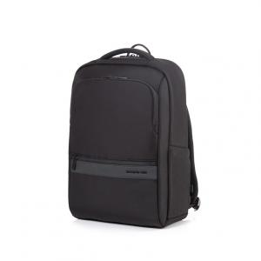

【상세/제작정보】 | <p>HAMPEL은 실용성과 미니멀한 디자인이 조화를 이루는 비즈니스 라인으로, 깔끔한 블랙 컬러에 전면 PU 포인트를 더해 모던한 무드를 완성했습니다.</p><p>• 넉넉한 수납이 가능한 싱글 컴파트먼트 디자인</p><p>• 메인 내부 구성:</p><p> - 벨크로 고정방식의 노트북 수납부 (16인치 수납가능)</p><p> - 메시 지퍼 포켓 1개</p><p>• 전면 지퍼 포켓 2개:</p><p> - 상단: 깊이 있는 수납 공간</p><p> - 하단: 소지품 분리 수납에 용이</p><p>• 측면 포켓 2개</p><p>• 후면의 벨크로 스마트 슬리브</p><p>• 폼패드 처리된 편안한 그립감의 상단 손잡이</p><p>&nbsp;</p>

【인쇄/포장옵션】 | 실크 / 포장불가능

【공급단가】 | 수량 | 10~ | 50~ | 100~ | 300~ | 500~
*VAT별도 | 단가 | 110,720원 | 106,770원 | 102,810원 | 98,860원 | 94,900원

【상품 URL】 | https://www.synergygift.co.kr:443/src/goods_detail.php?gdno=44058

